시트3
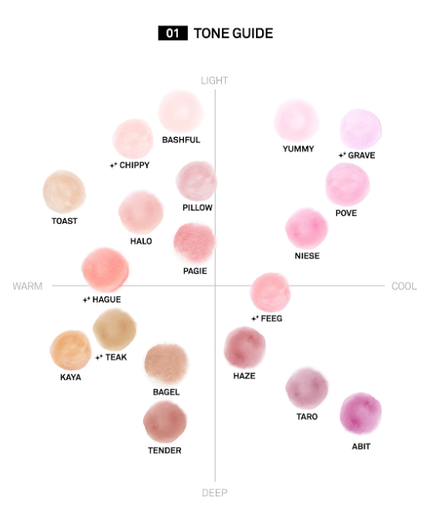
https://hypergamous-charlott-entomostracous.ngrok-free.dev/

가격비교는 와우프레스, 디티피아, 애즈랜드, 성원애드피아 | 플러스알파 (프린트뱅크 *해내리)
비즈하우스, 레드프린팅은 참고용(상품개발쪽)

